画面遷移
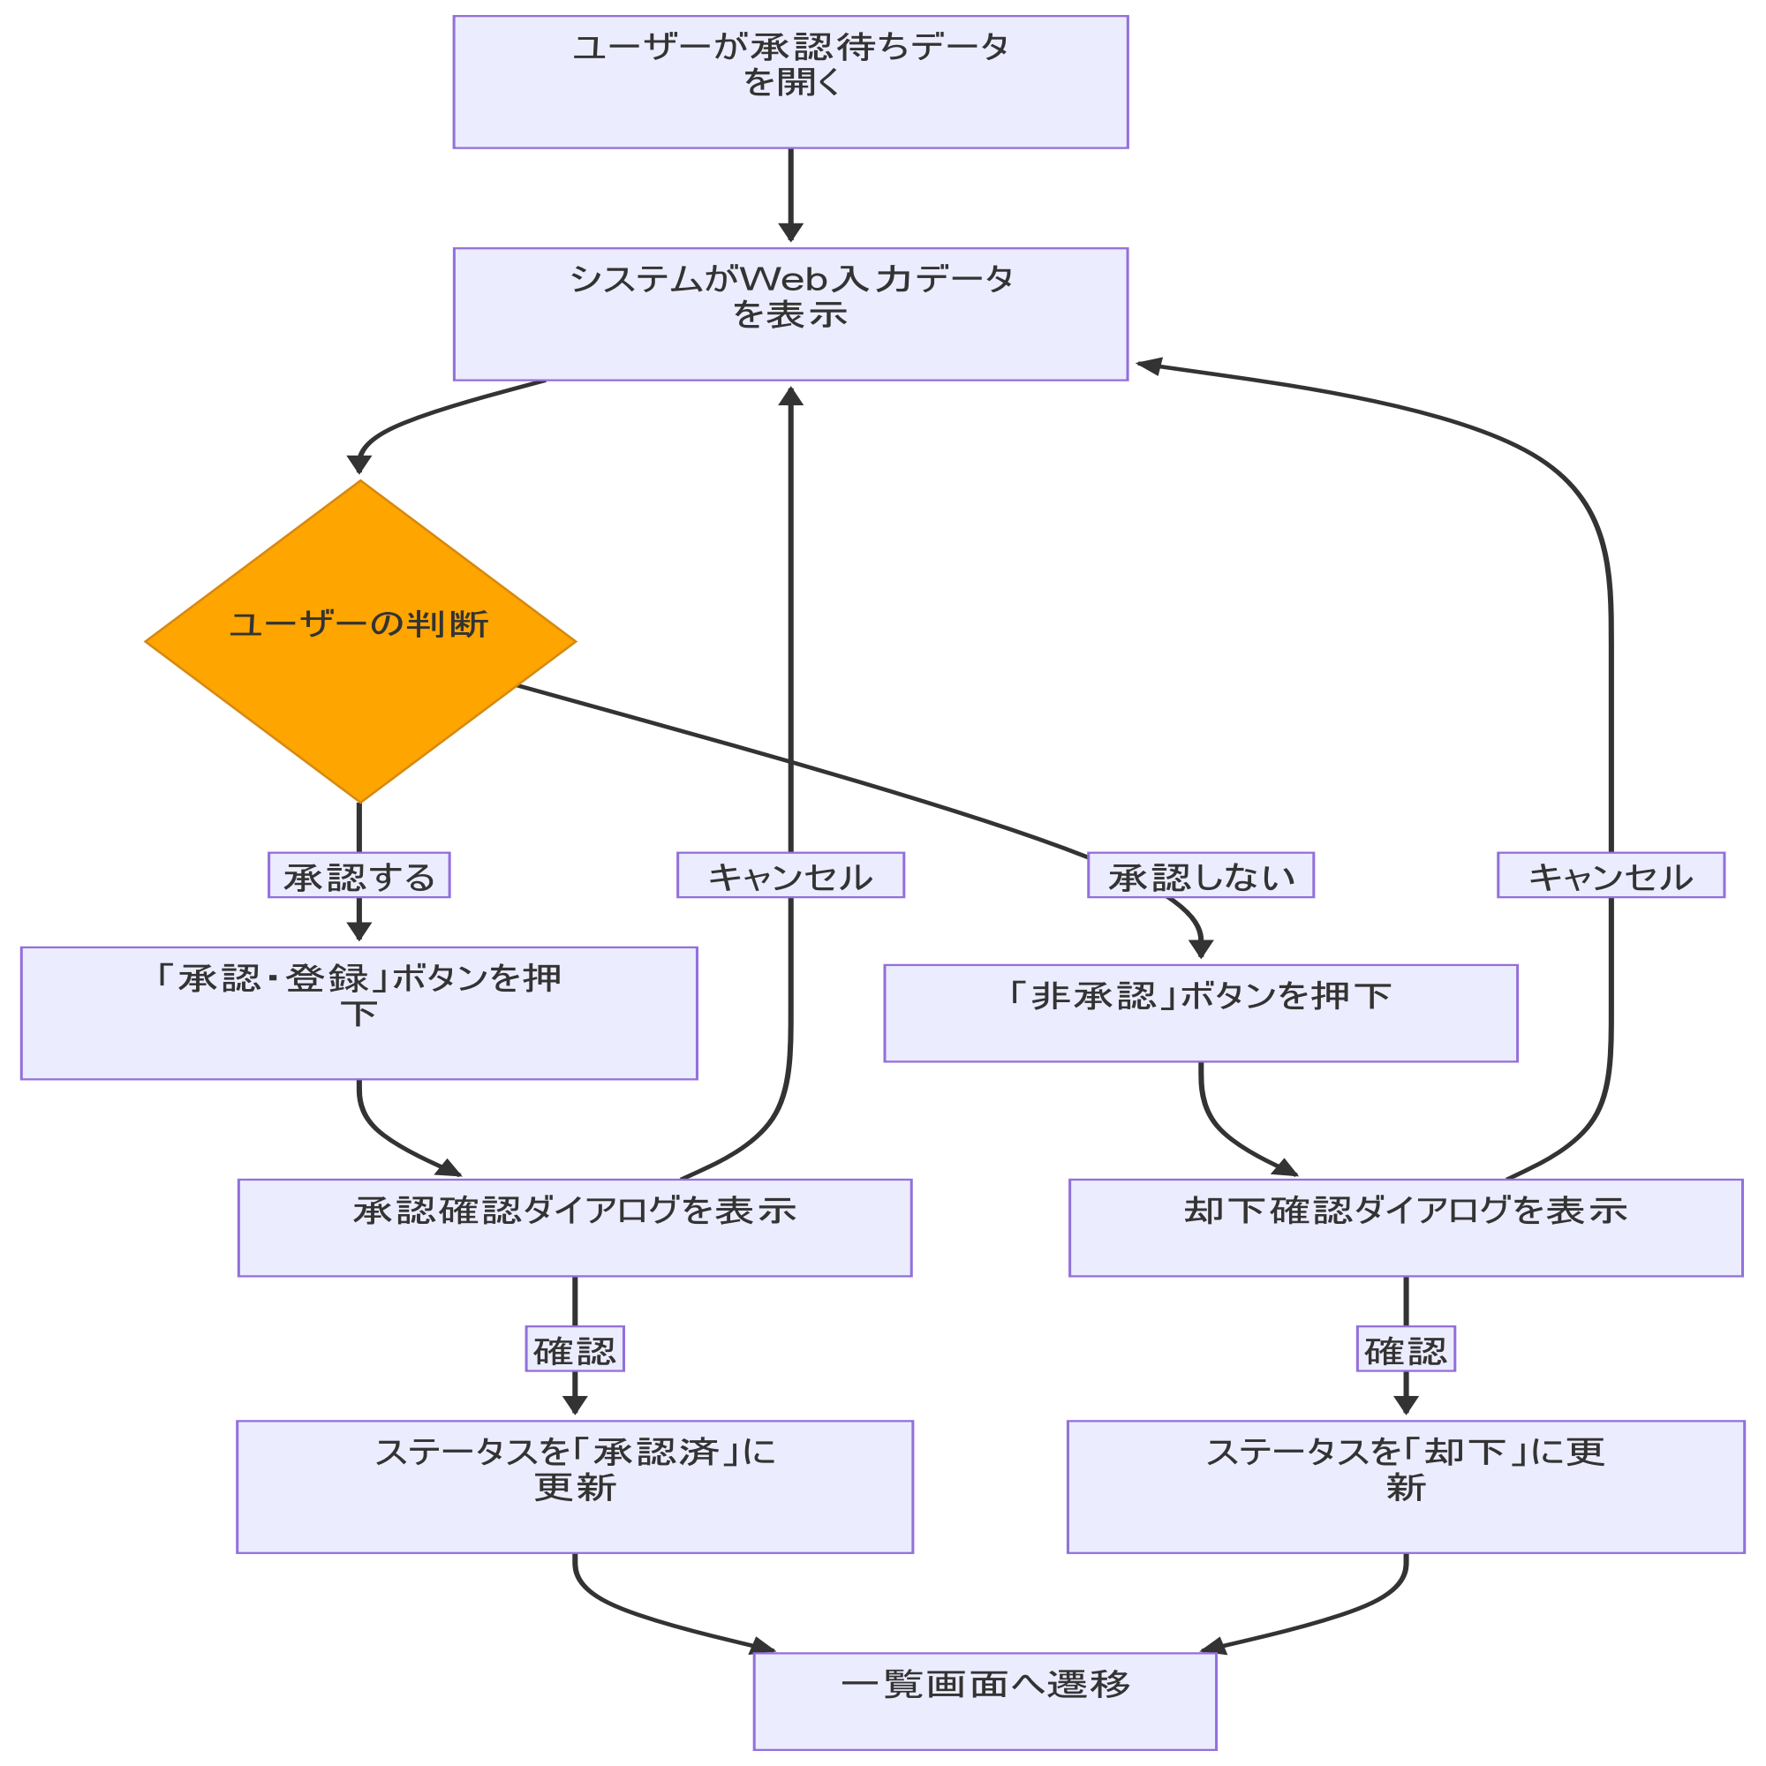
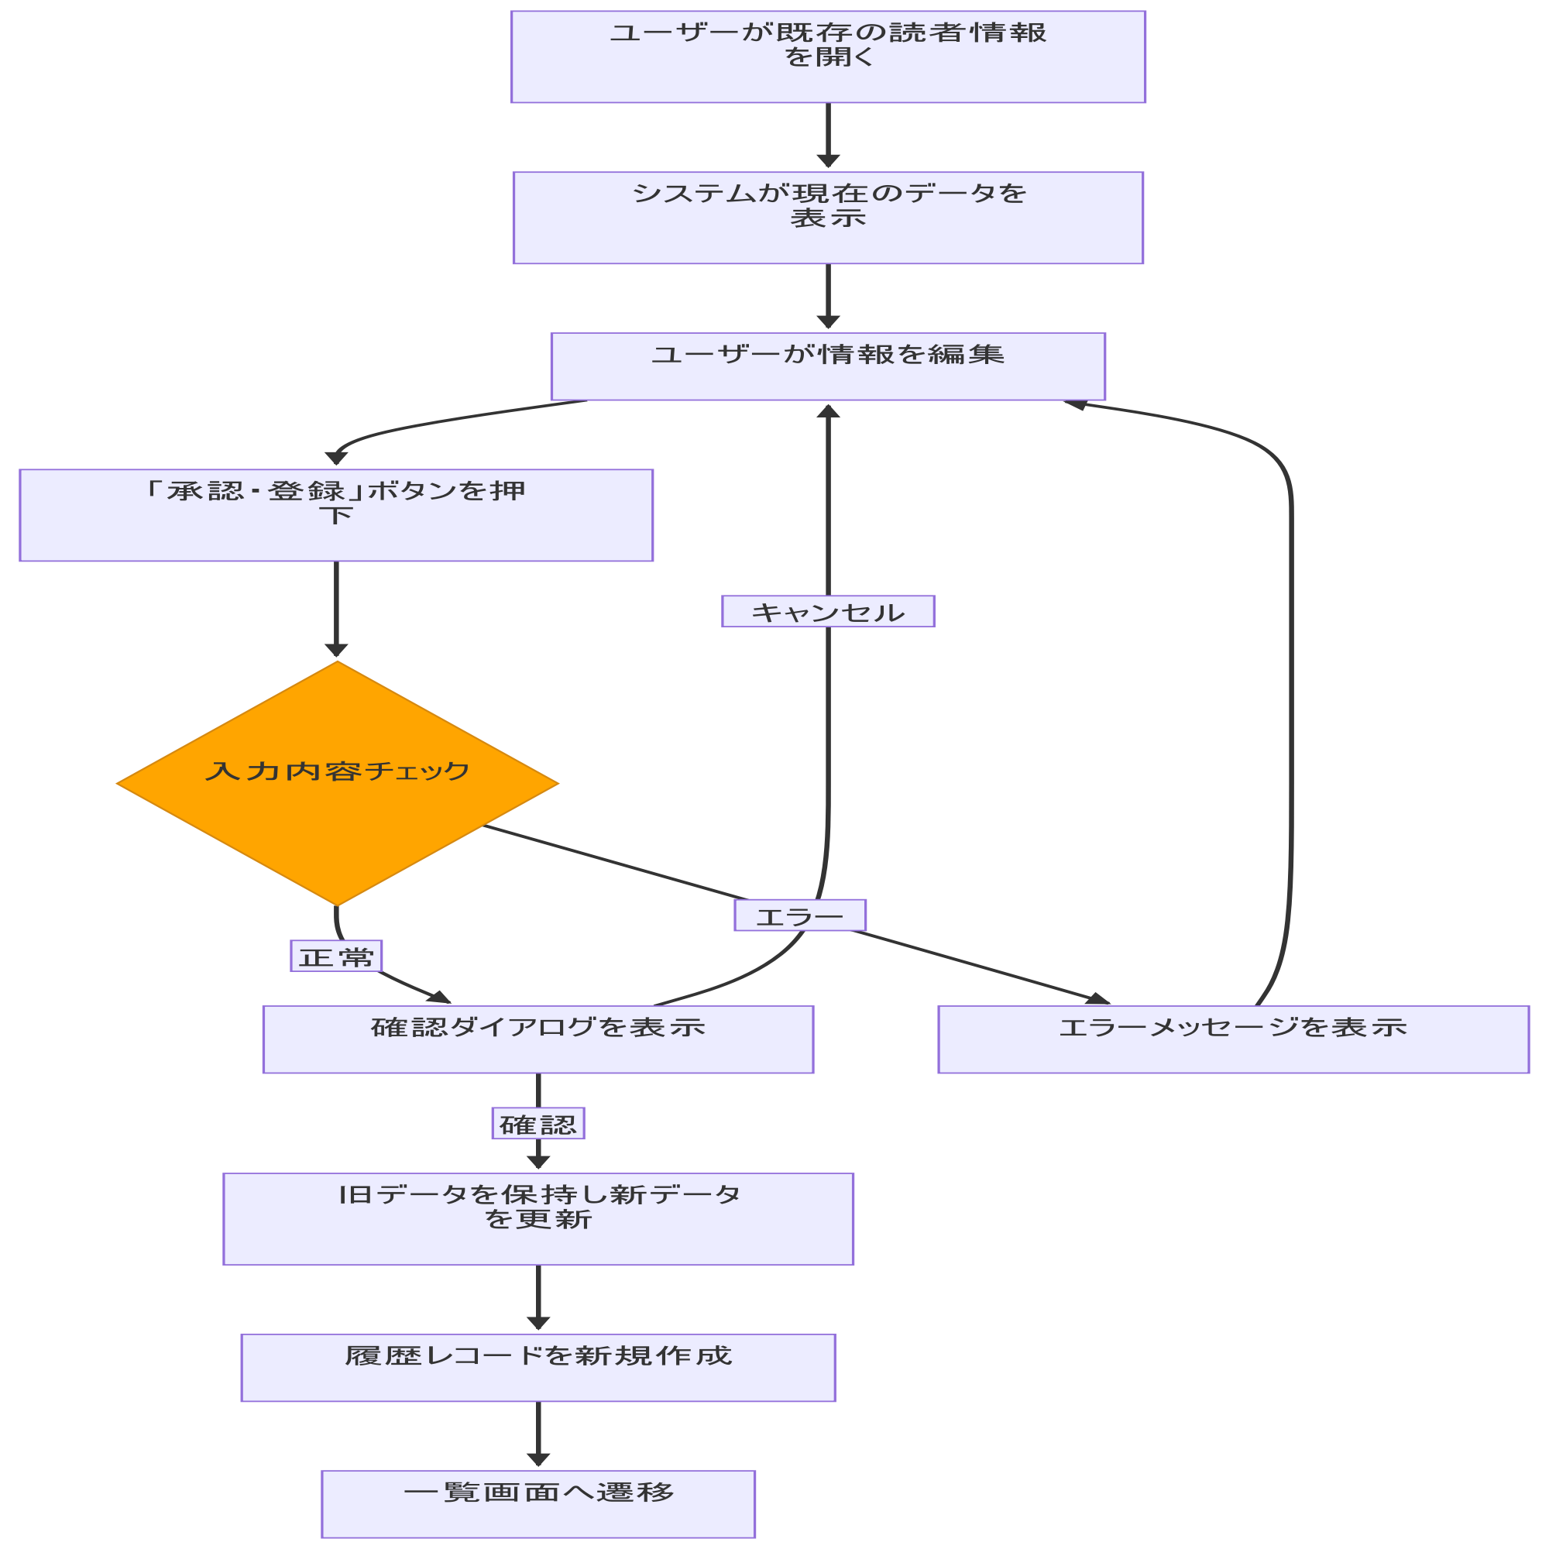
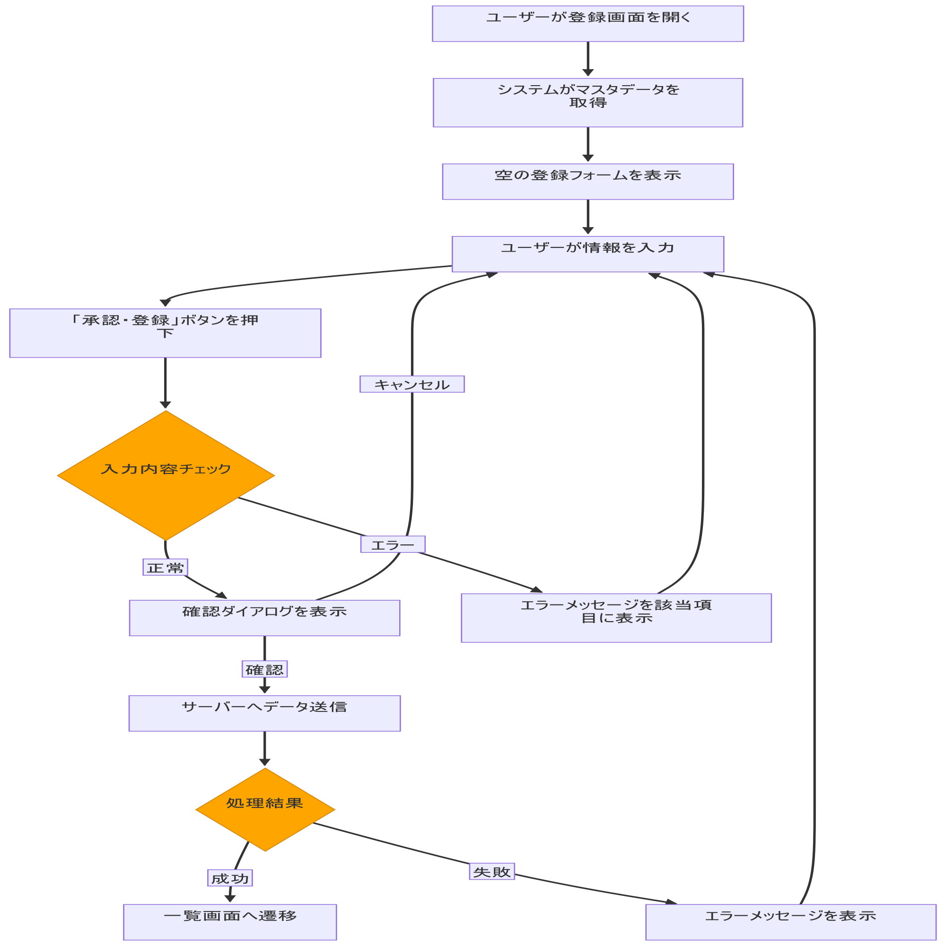
システム・アプリケーション名 |  | ドキュメント | シート名 | 作成日 | 作成者 | 更新日 | 更新者
クラウド版購読者管理システム |  | 画面設計書 | 画面遷移 | 2026/03/31 | Nguyen Duyen Manh | 2026/03/31 | Nguyen Duyen Manh

 | ACSMS-SCR-011_購読者情報登録画面_画面遷移

画面イメージ
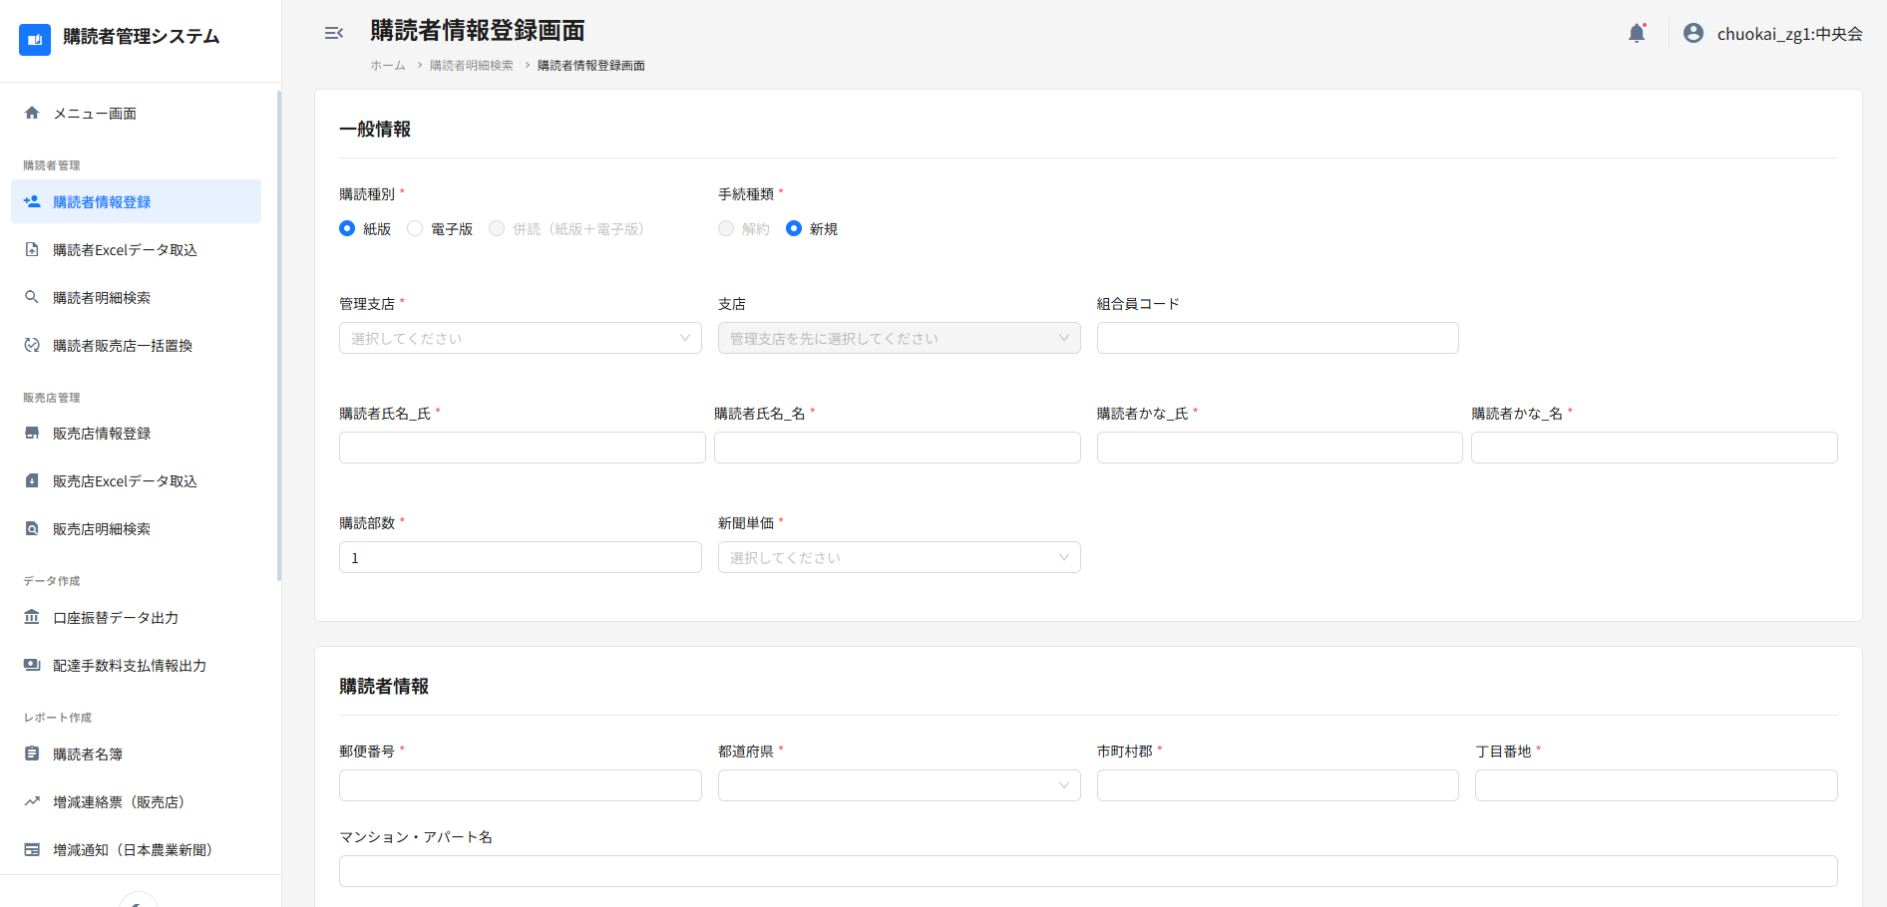
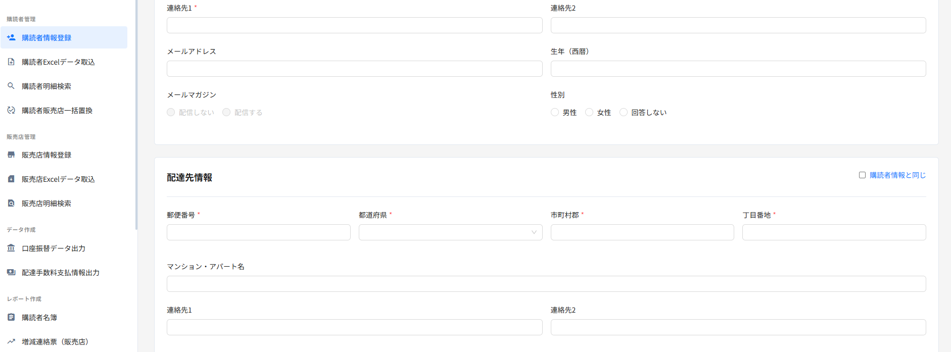
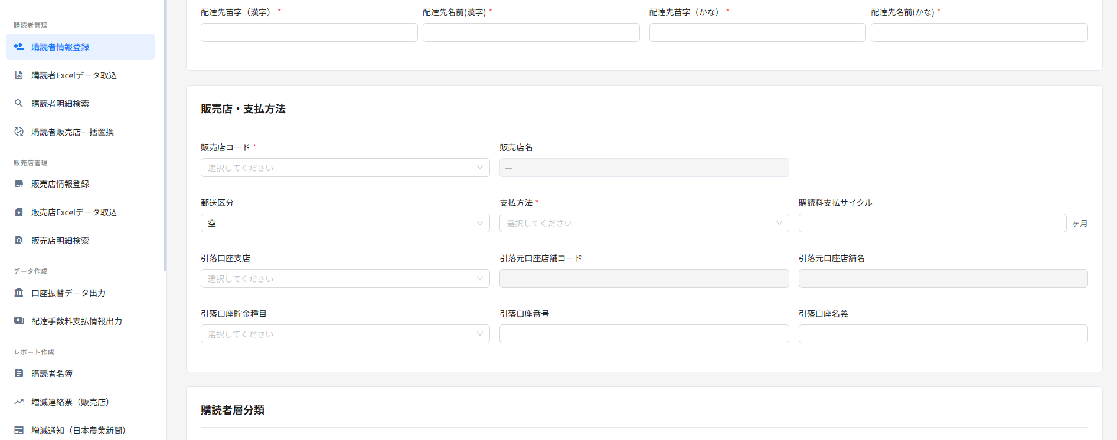
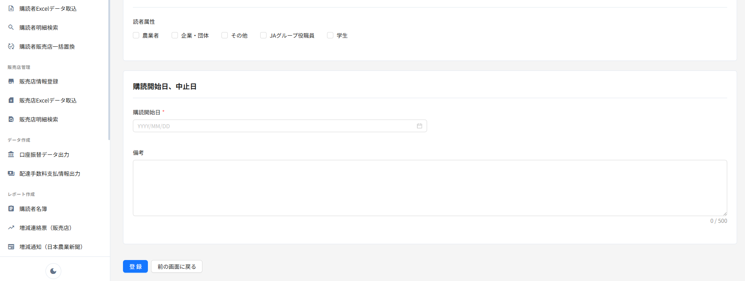
システム・アプリケーション名 |  | ドキュメント | シート名 | 作成日 | 作成者 | 更新日 | 更新者
クラウド版購読者管理システム |  | 画面設計書 | 画面イメージ | 2026/03/31 | Nguyen Duyen Manh | 2026/03/31 | Nguyen Duyen Manh

 | 画面ID | ACSMS-SCR-011 | 概要 | 購読者情報登録画面
 | 画面名 | 購読者情報登録画面

 | ACSMS-SCR-011_購読者情報登録画面_画面イメージ

